RAG
Test Case ID | Test Suite | Tiêu đề (Title) | Điều kiện tiên quyết (Pre-conditions) | Các bước (Test Steps) | Dữ liệu kiểm thử (Test Data) | Kết quả mong đợi (Expected Result) | Kết quả thực tế (Actual Result) | Trạng thái (Status) | Lần chạy đầu (First run) | Người thực hiện (Executed by) | Ngày (Date) | Ghi chú và bằng chứng (Comments) | Ảnh trình duyệt (Screenshot)
R01 | RAG Text-to-SQL | Câu hỏi: Doanh thu theo tuần trong tháng 3 năm 2025 | Tài khoản manager, ngôn ngữ vi, hội thoại mới | 1. Gửi câu hỏi lượt 1 và đọc phản hồi 2. Chạy SQL độc lập trên kho dữ liệu (tài khoản chỉ đọc) và so với câu trả lời | 1. Doanh thu theo tuần trong tháng 3 năm 2025 | Lượt 1: Trạng thái cho phép: ok | Lượt 1: [ok] Doanh thu từ 01/03/2025 đến 31/03/2025: 6 nhóm. Cao nhất là 24/03/2025 (3.767.708,93), thấp nhất là 31/03/2025 (34.544,95). Từ 24/02/2025 đến 31/03/2025, doanh thu giảm 70,9%. (số dòng 6, biểu đồ line) | Passed | Passed | Kịch bản tự động (scripts/verify_*.py) | 2026-10-14 | SQL kho dữ liệu: SELECT date_trunc('week',h.orderdate)::date,SUM(h.subtotal) FROM sales.salesorderheader h JOIN sales.salesterritory t ON t.territoryid=h.territoryid WHERE h.orderdate>=%s AND h.orderdate<%s AND (%s::text IS NULL OR t.name=%s) GROUP BY 1 | tham số: 2025-03-01, 2025-04-01, None, None | kết quả: 6 dòng, đầu: [['2025-03-31', '34544.9500'], ['2025-02-24', '118746.1600'], ['2025-03-17', '411465.7000'], ['2025-03-10', '308973.2000']] Đối chiếu độc lập (chính): KHỚP 6/6 giá trị. SQL: SELECT date_trunc('week',h.orderdate)::date,SUM(h.subtotal) FROM sales.salesorderheader h JOIN sales.salesterritory t ON t.territoryid=h.territoryid WHERE h.orderdate>=%s AND h.orderdate<%s GROUP BY date_trunc('week',h.orderdate)::date | tham số: 2025-03-01, 2025-04-01 | 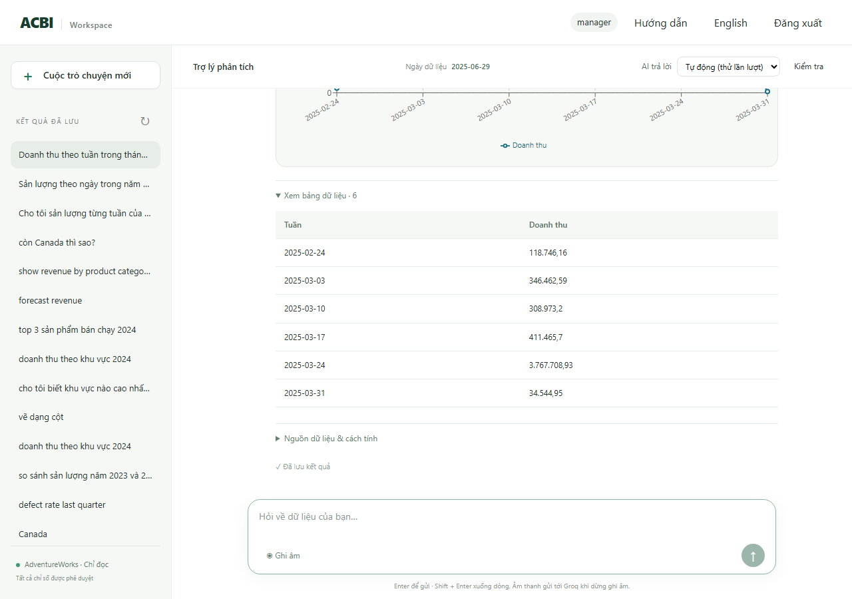
R02 | RAG Text-to-SQL | Câu hỏi: Sản lượng theo tuần trong quý 1 năm 2025 | Tài khoản manager, ngôn ngữ vi, hội thoại mới | 1. Gửi câu hỏi lượt 1 và đọc phản hồi 2. Chạy SQL độc lập trên kho dữ liệu (tài khoản chỉ đọc) và so với câu trả lời | 1. Sản lượng theo tuần trong quý 1 năm 2025 | Lượt 1: Trạng thái cho phép: ok | Lượt 1: [ok] Sản lượng từ 01/01/2025 đến 31/03/2025: 14 nhóm. Cao nhất là 10/02/2025 (142.852,00), thấp nhất là 31/03/2025 (2.479,00). Từ 30/12/2024 đến 31/03/2025, sản lượng giảm 52,0%. (số dòng 14, biểu đồ line) | Passed | Passed | Kịch bản tự động (scripts/verify_*.py) | 2026-10-14 | SQL kho dữ liệu: SELECT date_trunc('week',w.enddate)::date,SUM(w.orderqty-w.scrappedqty) FROM production.workorder w WHERE w.enddate>=%s AND w.enddate<%s GROUP BY 1 | tham số: 2025-01-01, 2025-04-01 | kết quả: 14 dòng, đầu: [['2025-03-31', '2479'], ['2025-02-24', '8544'], ['2025-01-20', '8346'], ['2025-02-17', '8500']] Đối chiếu độc lập (chính): KHỚP 14/14 giá trị. SQL: WITH terminal AS (SELECT DISTINCT ON (workorderid) workorderid,locationid FROM production.workorderrouting ORDER BY workorderid,operationsequence DESC,locationid),fact AS (SELECT w.*,f.factory_id AS fid,COALESCE(f.name,'Unassigned') AS fname FROM production.workorder w LEFT JOIN terminal t ON t.workorderid=w.workorderid LEFT JOIN acbi_demo.location_factory lf ON lf.locationid=t.locationid LEFT JOIN acbi_demo.factory f ON f.factory_id=lf.factory_id) SELECT date_trunc('week',enddate)::date,SUM(orderqty-scrappedqty) FROM fact WHERE enddate>=%s AND enddate<%s GROUP BY date_trunc('week',enddate)::d | tham số: 2025-01-01, 2025-04-01 | 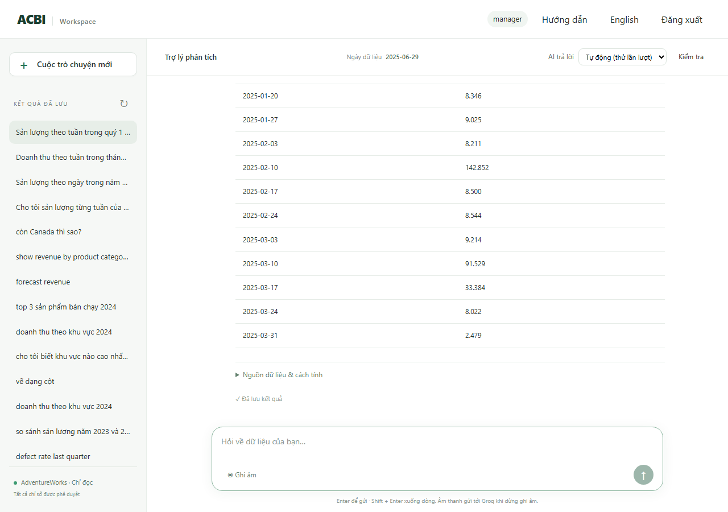
R03 | RAG Text-to-SQL | Câu hỏi: Sản lượng theo ngày trong tháng 3 năm 2025 | Tài khoản manager, ngôn ngữ vi, hội thoại mới | 1. Gửi câu hỏi lượt 1 và đọc phản hồi 2. Chạy SQL độc lập trên kho dữ liệu (tài khoản chỉ đọc) và so với câu trả lời | 1. Sản lượng theo ngày trong tháng 3 năm 2025 | Lượt 1: Trạng thái cho phép: ok | Lượt 1: [ok] Sản lượng từ 01/03/2025 đến 31/03/2025: 31 nhóm. Cao nhất là 13/03/2025 (83.382,00), thấp nhất là 10/03/2025 (654,00). Từ 01/03/2025 đến 31/03/2025, sản lượng tăng 38,8%. (số dòng 31, biểu đồ line) | Passed | Blocked | Kịch bản tự động (scripts/verify_*.py) | 2026-10-14 | SQL kho dữ liệu: SELECT w.enddate::date,SUM(w.orderqty-w.scrappedqty) FROM production.workorder w WHERE w.enddate>=%s AND w.enddate<%s GROUP BY 1 | tham số: 2025-03-01, 2025-04-01 | kết quả: 31 dòng, đầu: [['2025-03-31', '2479'], ['2025-03-16', '1405'], ['2025-03-20', '1234'], ['2025-03-18', '1182']] Đối chiếu độc lập (chính): KHỚP 31/31 giá trị. SQL: WITH terminal AS (SELECT DISTINCT ON (workorderid) workorderid,locationid FROM production.workorderrouting ORDER BY workorderid,operationsequence DESC,locationid),fact AS (SELECT w.*,f.factory_id AS fid,COALESCE(f.name,'Unassigned') AS fname FROM production.workorder w LEFT JOIN terminal t ON t.workorderid=w.workorderid LEFT JOIN acbi_demo.location_factory lf ON lf.locationid=t.locationid LEFT JOIN acbi_demo.factory f ON f.factory_id=lf.factory_id) SELECT enddate::date,SUM(orderqty-scrappedqty) FROM fact WHERE enddate>=%s AND enddate<%s GROUP BY enddate::date | tham số: 2025-03-01, 2025-04-01 Lần chạy đầu báo AI bận (quota); chạy lại đến khi không còn báo bận. | 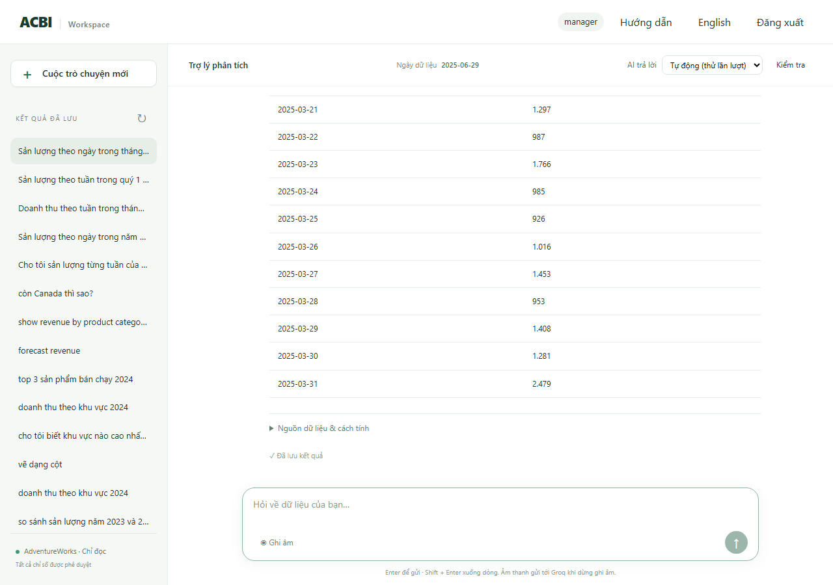
R04 | RAG Text-to-SQL | Câu hỏi: Sản lượng của Factory A theo từng ngày trong tháng 3 năm 2025 | Tài khoản manager, ngôn ngữ vi, hội thoại mới | 1. Gửi câu hỏi lượt 1 và đọc phản hồi 2. Chạy SQL độc lập trên kho dữ liệu (tài khoản chỉ đọc) và so với câu trả lời | 1. Sản lượng của Factory A theo từng ngày trong tháng 3 năm 2025 | Lượt 1: Trạng thái cho phép: ok | Lượt 1: [ok] Sản lượng (Factory A) từ 01/03/2025 đến 31/03/2025: 21 nhóm. Cao nhất là 19/03/2025 (20.163,00), thấp nhất là 16/03/2025 (207,00). Từ 01/03/2025 đến 31/03/2025, sản lượng tăng 54,5%. (số dòng 21, biểu đồ line) | Passed | Blocked | Kịch bản tự động (scripts/verify_*.py) | 2026-10-14 | SQL kho dữ liệu: SELECT w.enddate::date,SUM(w.orderqty-w.scrappedqty) FROM production.workorder w WHERE w.enddate>=%s AND w.enddate<%s AND w.workorderid IN (SELECT terminal.workorderid FROM (SELECT DISTINCT ON (workorderid) workorderid,locationid FROM production.workorderrouting ORDER BY workorderid,operationsequence DESC,locationid) terminal JOIN acbi_demo.location_factory lf USING(locationid) WHERE lf.factory_id | tham số: 2025-03-01, 2025-04-01 | kết quả: 21 dòng, đầu: [['2025-03-01', '594'], ['2025-03-03', '270'], ['2025-03-04', '315'], ['2025-03-05', '612']] Đối chiếu độc lập (chính): KHỚP 21/21 giá trị. SQL: WITH terminal AS (SELECT DISTINCT ON (workorderid) workorderid,locationid FROM production.workorderrouting ORDER BY workorderid,operationsequence DESC,locationid),fact AS (SELECT w.*,f.factory_id AS fid,COALESCE(f.name,'Unassigned') AS fname FROM production.workorder w LEFT JOIN terminal t ON t.workorderid=w.workorderid LEFT JOIN acbi_demo.location_factory lf ON lf.locationid=t.locationid LEFT JOIN acbi_demo.factory f ON f.factory_id=lf.factory_id) SELECT enddate::date,SUM(orderqty-scrappedqty) FROM fact WHERE enddate>=%s AND enddate<%s AND fid=%s GROUP BY enddate::date | tham số: 2025-03-01, 2025-04-01, 1 Lần chạy đầu báo AI bận (quota); chạy lại đến khi không còn báo bận. | 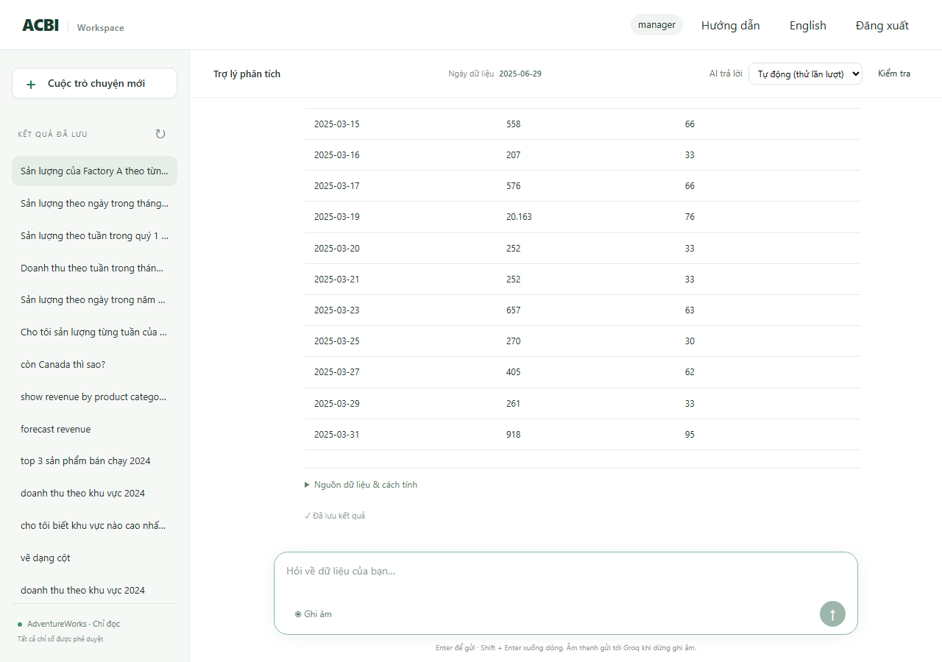
R05 | RAG Text-to-SQL | Câu hỏi: Tỷ lệ lỗi theo ngày trong tháng 3 năm 2025 | Tài khoản manager, ngôn ngữ vi, hội thoại mới | 1. Gửi câu hỏi lượt 1 và đọc phản hồi 2. Chạy SQL độc lập trên kho dữ liệu (tài khoản chỉ đọc) và so với câu trả lời | 1. Tỷ lệ lỗi theo ngày trong tháng 3 năm 2025 | Lượt 1: Trạng thái cho phép: ok | Lượt 1: [ok] Tỷ lệ phế phẩm từ 01/03/2025 đến 31/03/2025: 31 nhóm. Cao nhất là 09/03/2025 (0,6%), thấp nhất là 31/03/2025 (0,0%). (số dòng 31, biểu đồ line) | Passed | Blocked | Kịch bản tự động (scripts/verify_*.py) | 2026-10-14 | SQL kho dữ liệu: SELECT w.enddate::date,SUM(w.scrappedqty)::numeric/NULLIF(SUM(w.orderqty),0) FROM production.workorder w WHERE w.enddate>=%s AND w.enddate<%s GROUP BY 1 | tham số: 2025-03-01, 2025-04-01 | kết quả: 31 dòng, đầu: [['2025-03-31', '0E-20'], ['2025-03-16', '0.00142146410803127221'], ['2025-03-20', '0.00080971659919028340'], ['2025-03-18', '0.00337268128161888702']] Đối chiếu độc lập (chính): KHỚP 31/31 giá trị. SQL: WITH terminal AS (SELECT DISTINCT ON (workorderid) workorderid,locationid FROM production.workorderrouting ORDER BY workorderid,operationsequence DESC,locationid),fact AS (SELECT w.*,f.factory_id AS fid,COALESCE(f.name,'Unassigned') AS fname FROM production.workorder w LEFT JOIN terminal t ON t.workorderid=w.workorderid LEFT JOIN acbi_demo.location_factory lf ON lf.locationid=t.locationid LEFT JOIN acbi_demo.factory f ON f.factory_id=lf.factory_id) SELECT enddate::date,SUM(scrappedqty)::numeric/NULLIF(SUM(orderqty),0) FROM fact WHERE enddate>=%s AND enddate<%s GROUP BY enddate::date | tham số: 2025-03-01, 2025-04-01 Lần chạy đầu báo AI bận (quota); chạy lại đến khi không còn báo bận. | 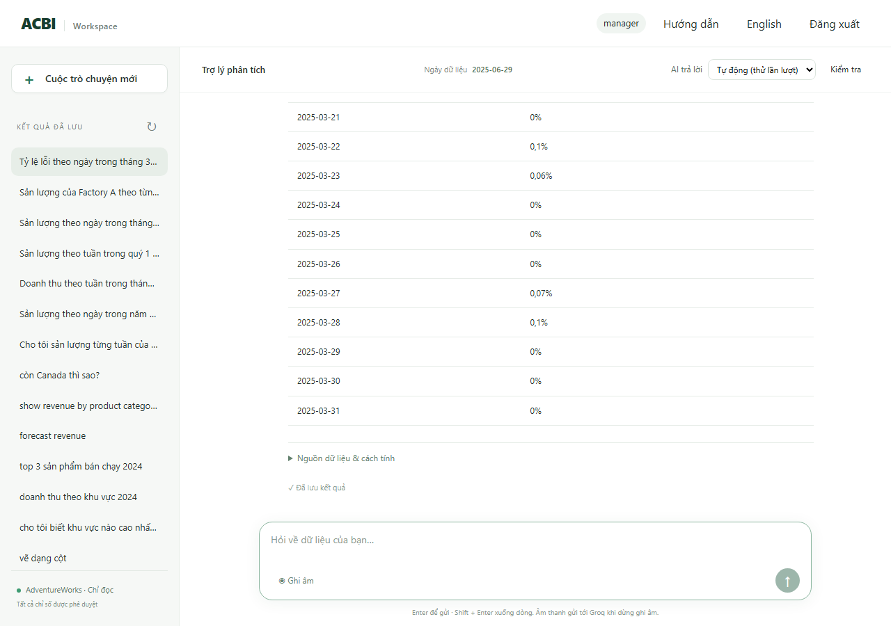
R06 | RAG Text-to-SQL | Câu hỏi: Tỷ lệ lỗi theo tuần trong quý 1 năm 2025 | Tài khoản manager, ngôn ngữ vi, hội thoại mới | 1. Gửi câu hỏi lượt 1 và đọc phản hồi 2. Chạy SQL độc lập trên kho dữ liệu (tài khoản chỉ đọc) và so với câu trả lời | 1. Tỷ lệ lỗi theo tuần trong quý 1 năm 2025 | Lượt 1: Trạng thái cho phép: ok | Lượt 1: [ok] Tỷ lệ phế phẩm từ 01/01/2025 đến 31/03/2025: 14 nhóm. Cao nhất là 13/01/2025 (0,3%), thấp nhất là 31/03/2025 (0,0%). (số dòng 14, biểu đồ line) | Passed | Blocked | Kịch bản tự động (scripts/verify_*.py) | 2026-10-14 | SQL kho dữ liệu: SELECT date_trunc('week',w.enddate)::date,SUM(w.scrappedqty)::numeric/NULLIF(SUM(w.orderqty),0) FROM production.workorder w WHERE w.enddate>=%s AND w.enddate<%s GROUP BY 1 | tham số: 2025-01-01, 2025-04-01 | kết quả: 14 dòng, đầu: [['2025-03-31', '0E-20'], ['2025-02-24', '0E-20'], ['2025-01-20', '0.00239062873535739900'], ['2025-02-17', '0.00187881634570220761']] Đối chiếu độc lập (chính): KHỚP 14/14 giá trị. SQL: WITH terminal AS (SELECT DISTINCT ON (workorderid) workorderid,locationid FROM production.workorderrouting ORDER BY workorderid,operationsequence DESC,locationid),fact AS (SELECT w.*,f.factory_id AS fid,COALESCE(f.name,'Unassigned') AS fname FROM production.workorder w LEFT JOIN terminal t ON t.workorderid=w.workorderid LEFT JOIN acbi_demo.location_factory lf ON lf.locationid=t.locationid LEFT JOIN acbi_demo.factory f ON f.factory_id=lf.factory_id) SELECT date_trunc('week',enddate)::date,SUM(scrappedqty)::numeric/NULLIF(SUM(orderqty),0) FROM fact WHERE enddate>=%s AND enddate<%s GROUP BY date_ | tham số: 2025-01-01, 2025-04-01 Lần chạy đầu báo AI bận (quota); chạy lại đến khi không còn báo bận. | 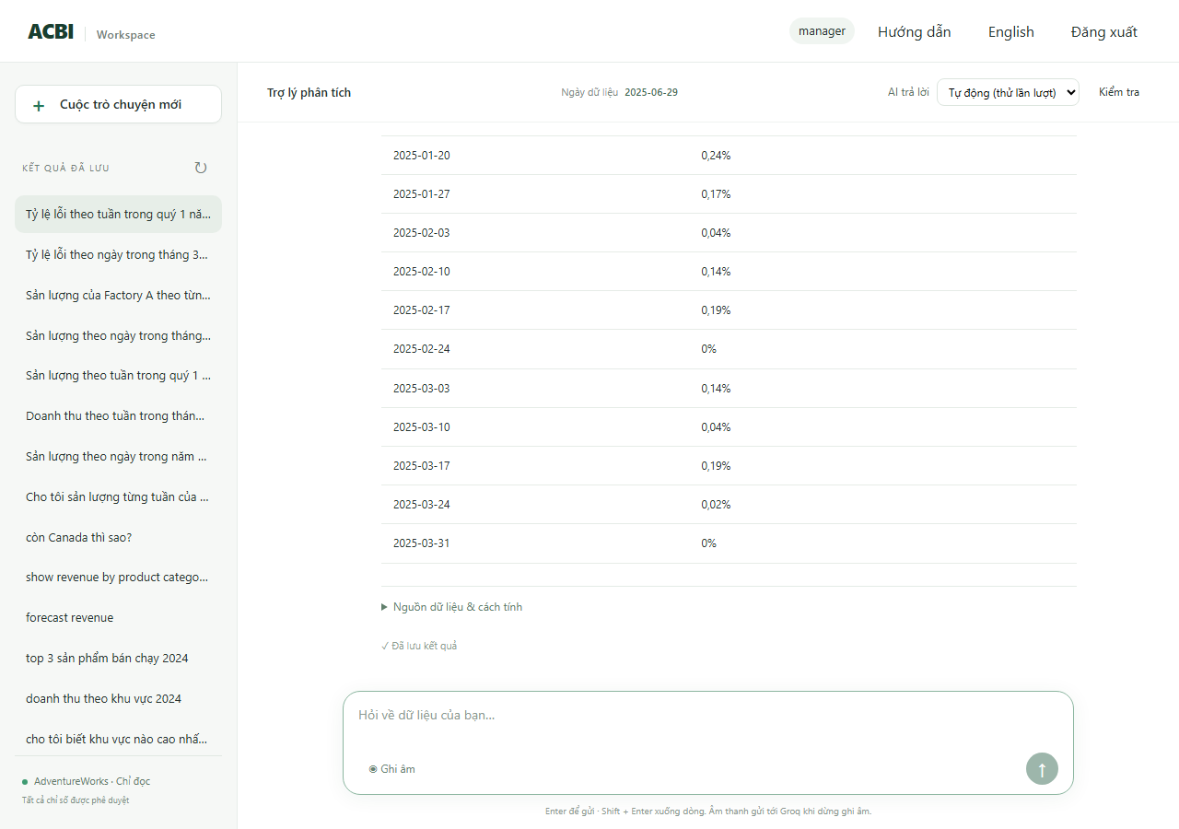
R07 | RAG Text-to-SQL | Câu hỏi: Doanh thu của Canada theo tuần trong tháng 3 năm 2025 | Tài khoản manager, ngôn ngữ vi, hội thoại mới | 1. Gửi câu hỏi lượt 1 và đọc phản hồi 2. Chạy SQL độc lập trên kho dữ liệu (tài khoản chỉ đọc) và so với câu trả lời | 1. Doanh thu của Canada theo tuần trong tháng 3 năm 2025 | Lượt 1: Trạng thái cho phép: ok | Lượt 1: [ok] Doanh thu (Canada) từ 01/03/2025 đến 31/03/2025: 6 nhóm. Cao nhất là 24/03/2025 (430.127,57), thấp nhất là 31/03/2025 (5.392,70). Từ 24/02/2025 đến 31/03/2025, doanh thu giảm 31,7%. (số dòng 6, biểu đồ line) | Passed | Blocked | Kịch bản tự động (scripts/verify_*.py) | 2026-10-14 | SQL kho dữ liệu: SELECT date_trunc('week',h.orderdate)::date,SUM(h.subtotal) FROM sales.salesorderheader h JOIN sales.salesterritory t ON t.territoryid=h.territoryid WHERE h.orderdate>=%s AND h.orderdate<%s AND (%s::text IS NULL OR t.name=%s) GROUP BY 1 | tham số: 2025-03-01, 2025-04-01, Canada, Canada | kết quả: 6 dòng, đầu: [['2025-02-24', '7896.1800'], ['2025-03-03', '16142.2500'], ['2025-03-10', '28319.8600'], ['2025-03-17', '21137.1300']] Đối chiếu độc lập (chính): KHỚP 6/6 giá trị. SQL: SELECT date_trunc('week',h.orderdate)::date,SUM(h.subtotal) FROM sales.salesorderheader h JOIN sales.salesterritory t ON t.territoryid=h.territoryid WHERE h.orderdate>=%s AND h.orderdate<%s AND t.name = ANY(%s) GROUP BY date_trunc('week',h.orderdate)::date | tham số: 2025-03-01, 2025-04-01, ['Canada'] Lần chạy đầu báo AI bận (quota); chạy lại đến khi không còn báo bận. | 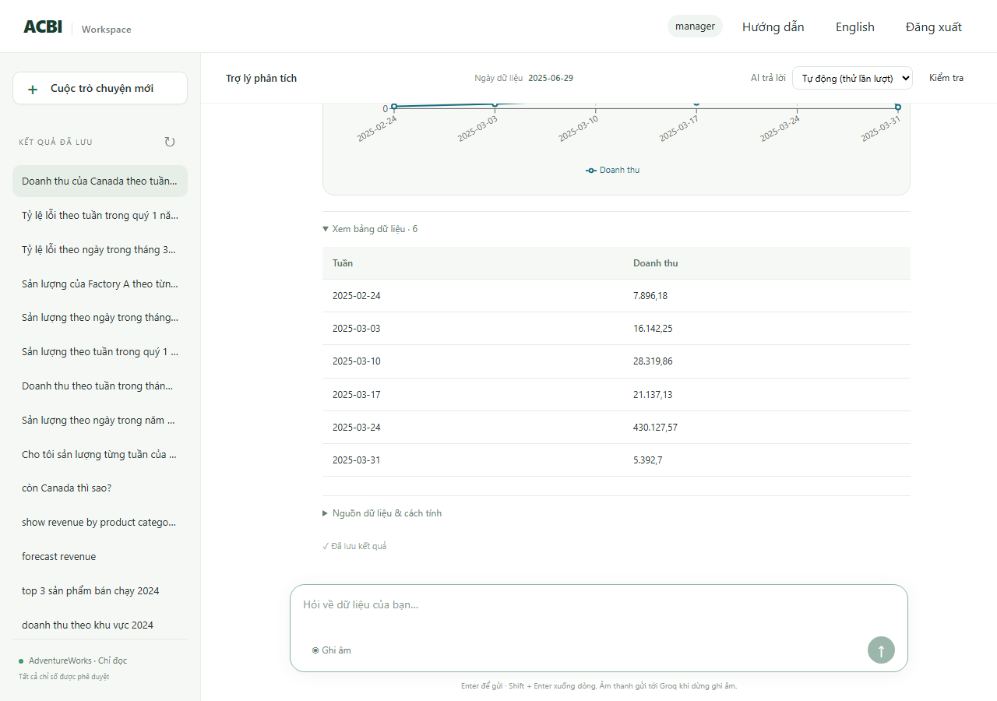
R08 | RAG Text-to-SQL | Câu hỏi: Sản lượng Factory A theo tuần trong quý 1 năm 2025 | Tài khoản manager, ngôn ngữ vi, hội thoại mới | 1. Gửi câu hỏi lượt 1 và đọc phản hồi 2. Chạy SQL độc lập trên kho dữ liệu (tài khoản chỉ đọc) và so với câu trả lời | 1. Sản lượng Factory A theo tuần trong quý 1 năm 2025 | Lượt 1: Trạng thái cho phép: ok | Lượt 1: [ok] Sản lượng (Factory A) từ 01/01/2025 đến 31/03/2025: 14 nhóm. Cao nhất là 10/02/2025 (28.250,00), thấp nhất là 30/12/2024 (882,00). Từ 30/12/2024 đến 31/03/2025, sản lượng tăng 4,1%. (số dòng 14, biểu đồ line) | Passed | Passed | Kịch bản tự động (scripts/verify_*.py) | 2026-10-14 | SQL kho dữ liệu: SELECT date_trunc('week',w.enddate)::date,SUM(w.orderqty-w.scrappedqty) FROM production.workorder w WHERE w.enddate>=%s AND w.enddate<%s AND w.workorderid IN (SELECT terminal.workorderid FROM (SELECT DISTINCT ON (workorderid) workorderid,locationid FROM production.workorderrouting ORDER BY workorderid,operationsequence DESC,locationid) terminal JOIN acbi_demo.location_factory lf USING(locationid) | tham số: 2025-01-01, 2025-04-01 | kết quả: 14 dòng, đầu: [['2024-12-30', '882'], ['2025-01-06', '2151'], ['2025-01-13', '26378'], ['2025-01-20', '1665']] Đối chiếu độc lập (chính): KHỚP 14/14 giá trị. SQL: WITH terminal AS (SELECT DISTINCT ON (workorderid) workorderid,locationid FROM production.workorderrouting ORDER BY workorderid,operationsequence DESC,locationid),fact AS (SELECT w.*,f.factory_id AS fid,COALESCE(f.name,'Unassigned') AS fname FROM production.workorder w LEFT JOIN terminal t ON t.workorderid=w.workorderid LEFT JOIN acbi_demo.location_factory lf ON lf.locationid=t.locationid LEFT JOIN acbi_demo.factory f ON f.factory_id=lf.factory_id) SELECT date_trunc('week',enddate)::date,SUM(orderqty-scrappedqty) FROM fact WHERE enddate>=%s AND enddate<%s AND fid=%s GROUP BY date_trunc('week', | tham số: 2025-01-01, 2025-04-01, 1 | 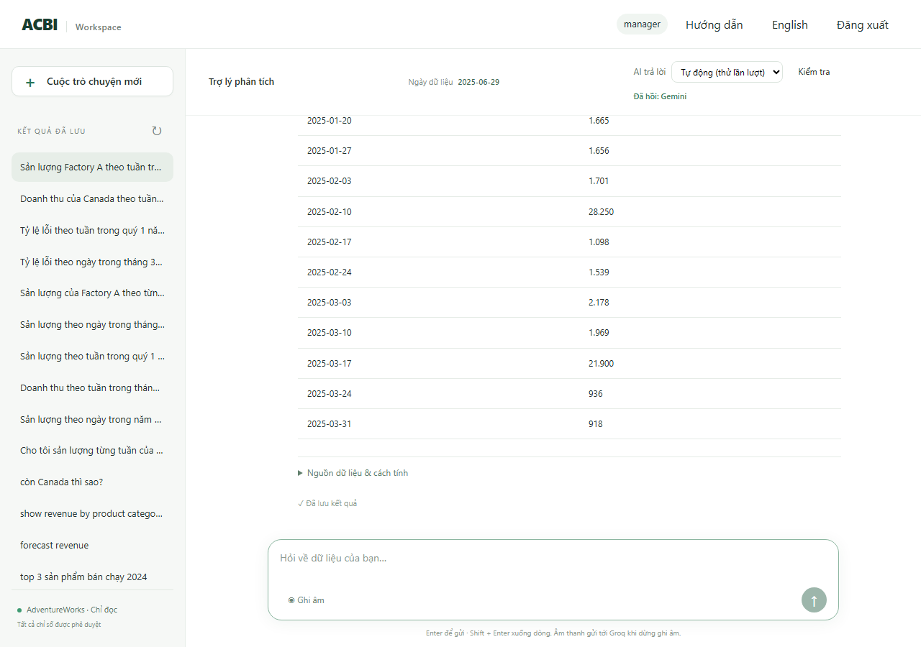
R09 | RAG Text-to-SQL | Câu hỏi: Doanh thu theo tuần trong quý 1 năm 2025 | Tài khoản manager, ngôn ngữ vi, hội thoại mới | 1. Gửi câu hỏi lượt 1 và đọc phản hồi 2. Chạy SQL độc lập trên kho dữ liệu (tài khoản chỉ đọc) và so với câu trả lời | 1. Doanh thu theo tuần trong quý 1 năm 2025 | Lượt 1: Trạng thái cho phép: ok | Lượt 1: [ok] Doanh thu từ 01/01/2025 đến 31/03/2025: 14 nhóm. Cao nhất là 24/03/2025 (3.767.708,93), thấp nhất là 31/03/2025 (34.544,95). Từ 30/12/2024 đến 31/03/2025, doanh thu giảm 87,6%. (số dòng 14, biểu đồ line) | Passed | Blocked | Kịch bản tự động (scripts/verify_*.py) | 2026-10-14 | SQL kho dữ liệu: SELECT date_trunc('week',h.orderdate)::date,SUM(h.subtotal) FROM sales.salesorderheader h JOIN sales.salesterritory t ON t.territoryid=h.territoryid WHERE h.orderdate>=%s AND h.orderdate<%s AND (%s::text IS NULL OR t.name=%s) GROUP BY 1 | tham số: 2025-01-01, 2025-04-01, None, None | kết quả: 14 dòng, đầu: [['2025-03-31', '34544.9500'], ['2025-02-24', '2568715.3433'], ['2025-01-20', '317685.3000'], ['2025-02-17', '320732.7700']] Đối chiếu độc lập (chính): KHỚP 14/14 giá trị. SQL: SELECT date_trunc('week',h.orderdate)::date,SUM(h.subtotal) FROM sales.salesorderheader h JOIN sales.salesterritory t ON t.territoryid=h.territoryid WHERE h.orderdate>=%s AND h.orderdate<%s GROUP BY date_trunc('week',h.orderdate)::date | tham số: 2025-01-01, 2025-04-01 Lần chạy đầu báo AI bận (quota); chạy lại đến khi không còn báo bận. | 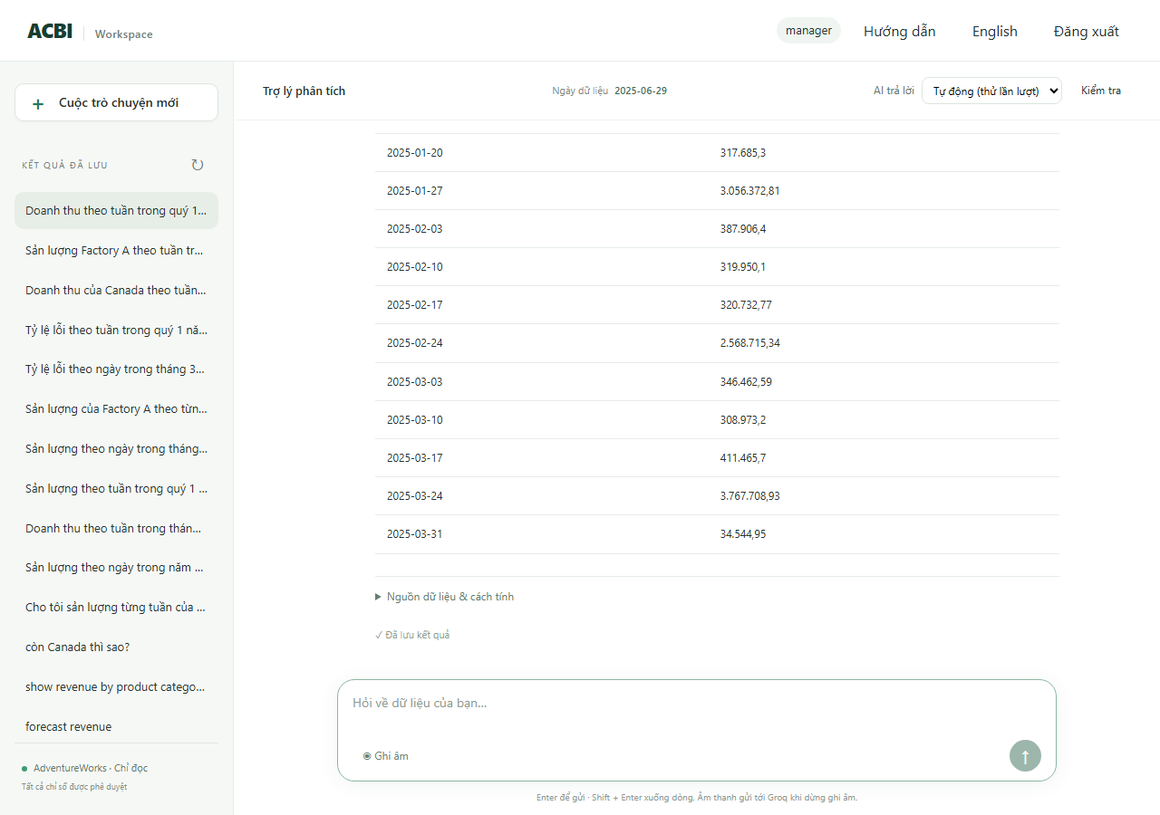
R10 | RAG Text-to-SQL | Câu hỏi: Sản lượng theo ngày trong tháng 3 năm 2025 | Tài khoản production_a, ngôn ngữ vi, hội thoại mới | 1. Gửi câu hỏi lượt 1 và đọc phản hồi 2. Chạy SQL độc lập trên kho dữ liệu (tài khoản chỉ đọc) và so với câu trả lời | 1. Sản lượng theo ngày trong tháng 3 năm 2025 | Lượt 1: Trạng thái cho phép: ok | Lượt 1: [ok] Sản lượng từ 01/03/2025 đến 31/03/2025: 21 nhóm. Cao nhất là 19/03/2025 (20.163,00), thấp nhất là 16/03/2025 (207,00). Từ 01/03/2025 đến 31/03/2025, sản lượng tăng 54,5%. (số dòng 21, biểu đồ line) | Passed | Passed | Kịch bản tự động (scripts/verify_*.py) | 2026-10-14 | SQL kho dữ liệu: SELECT w.enddate::date,SUM(w.orderqty-w.scrappedqty) FROM production.workorder w WHERE w.enddate>=%s AND w.enddate<%s AND w.workorderid IN (SELECT terminal.workorderid FROM (SELECT DISTINCT ON (workorderid) workorderid,locationid FROM production.workorderrouting ORDER BY workorderid,operationsequence DESC,locationid) terminal JOIN acbi_demo.location_factory lf USING(locationid) WHERE lf.factory_id | tham số: 2025-03-01, 2025-04-01 | kết quả: 21 dòng, đầu: [['2025-03-01', '594'], ['2025-03-03', '270'], ['2025-03-04', '315'], ['2025-03-05', '612']] Đối chiếu độc lập (chính): KHỚP 21/21 giá trị. SQL: WITH terminal AS (SELECT DISTINCT ON (workorderid) workorderid,locationid FROM production.workorderrouting ORDER BY workorderid,operationsequence DESC,locationid),fact AS (SELECT w.*,f.factory_id AS fid,COALESCE(f.name,'Unassigned') AS fname FROM production.workorder w LEFT JOIN terminal t ON t.workorderid=w.workorderid LEFT JOIN acbi_demo.location_factory lf ON lf.locationid=t.locationid LEFT JOIN acbi_demo.factory f ON f.factory_id=lf.factory_id) SELECT enddate::date,SUM(orderqty-scrappedqty) FROM fact WHERE enddate>=%s AND enddate<%s AND fid=%s GROUP BY enddate::date | tham số: 2025-03-01, 2025-04-01, 1 | 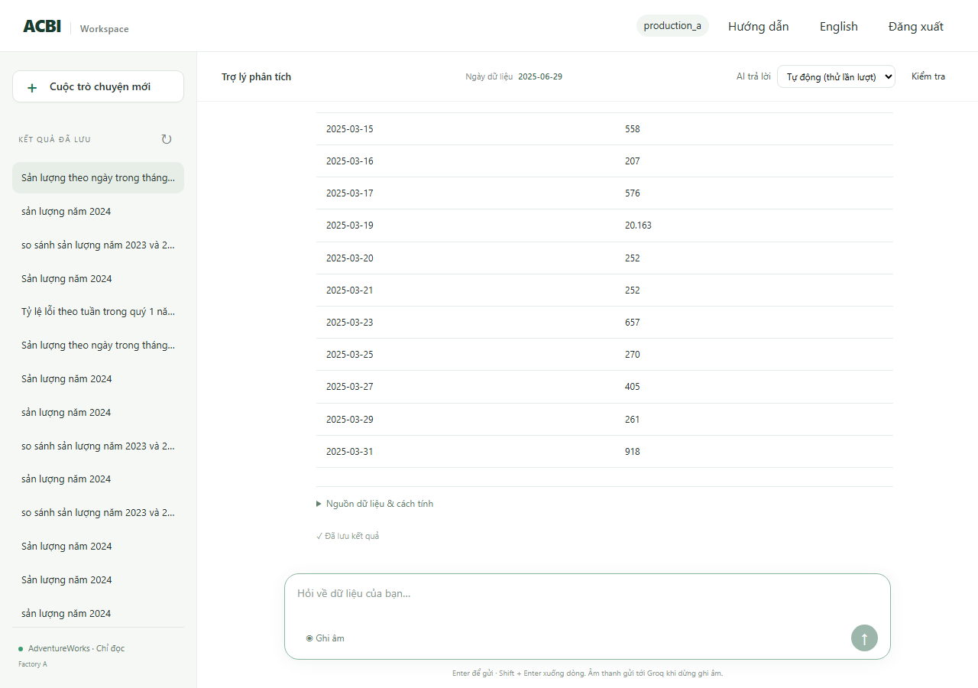
R11 | RAG Text-to-SQL | Câu hỏi: Sản lượng theo tuần trong quý 1 năm 2025 | Tài khoản sales, ngôn ngữ vi, hội thoại mới | 1. Gửi câu hỏi lượt 1 và đọc phản hồi | 1. Sản lượng theo tuần trong quý 1 năm 2025 | Lượt 1: Trạng thái cho phép: denied | Lượt 1: [denied] Data is outside your access scope (số dòng 0, biểu đồ không) | Passed | Passed | Kịch bản tự động (scripts/verify_*.py) | 2026-10-14 | (kiểm tra trạng thái và nội dung, không có số để đối chiếu) | 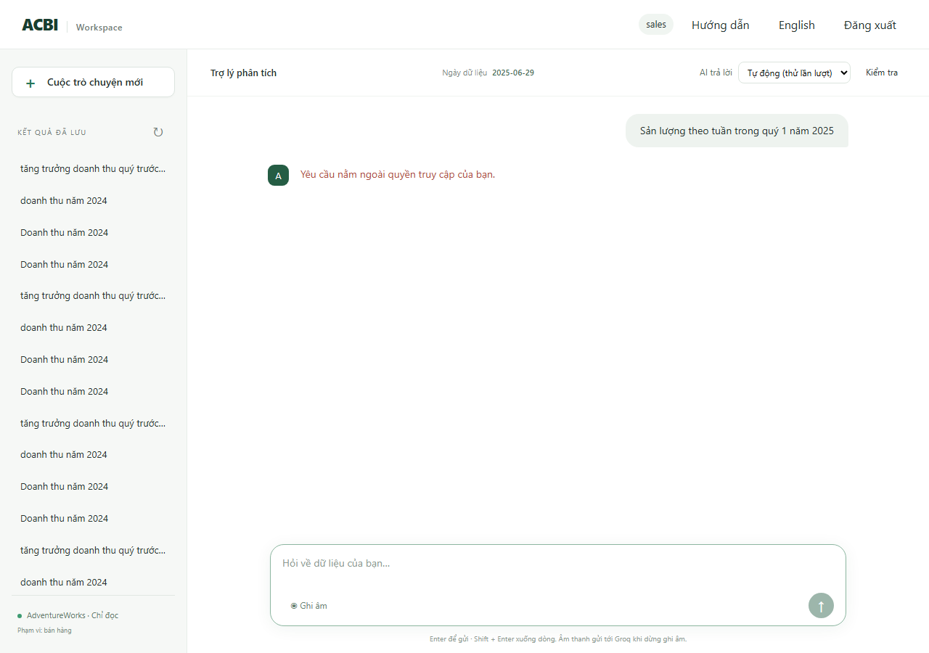
R12 | RAG Text-to-SQL | Câu hỏi: Doanh thu theo tuần trong tháng 3 năm 2025 | Tài khoản production_a, ngôn ngữ vi, hội thoại mới | 1. Gửi câu hỏi lượt 1 và đọc phản hồi | 1. Doanh thu theo tuần trong tháng 3 năm 2025 | Lượt 1: Trạng thái cho phép: denied | Lượt 1: [denied] Data is outside your access scope (số dòng 0, biểu đồ không) | Passed | Passed | Kịch bản tự động (scripts/verify_*.py) | 2026-10-14 | (kiểm tra trạng thái và nội dung, không có số để đối chiếu) | 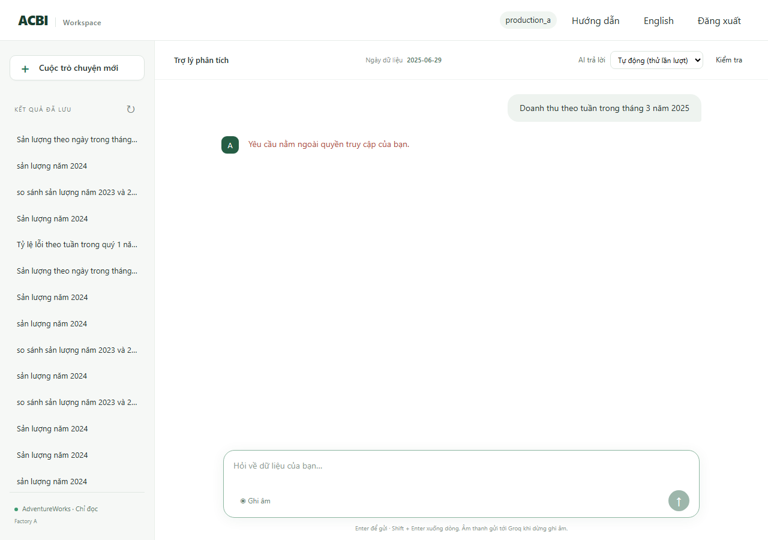
R13 | RAG Text-to-SQL | Câu hỏi: Doanh thu của Factory A theo tuần trong tháng 3 năm 2025 | Tài khoản manager, ngôn ngữ vi, hội thoại mới | 1. Gửi câu hỏi lượt 1 và đọc phản hồi | 1. Doanh thu của Factory A theo tuần trong tháng 3 năm 2025 | Lượt 1: Trạng thái cho phép: needs_clarification | Lượt 1: [needs_clarification] Doanh thu không gắn với nhà máy. Tôi có thể so sánh sản lượng hoặc tỷ lệ phế phẩm theo nhà máy. (số dòng 0, biểu đồ không) | Passed | Passed | Kịch bản tự động (scripts/verify_*.py) | 2026-10-14 | (kiểm tra trạng thái và nội dung, không có số để đối chiếu) | 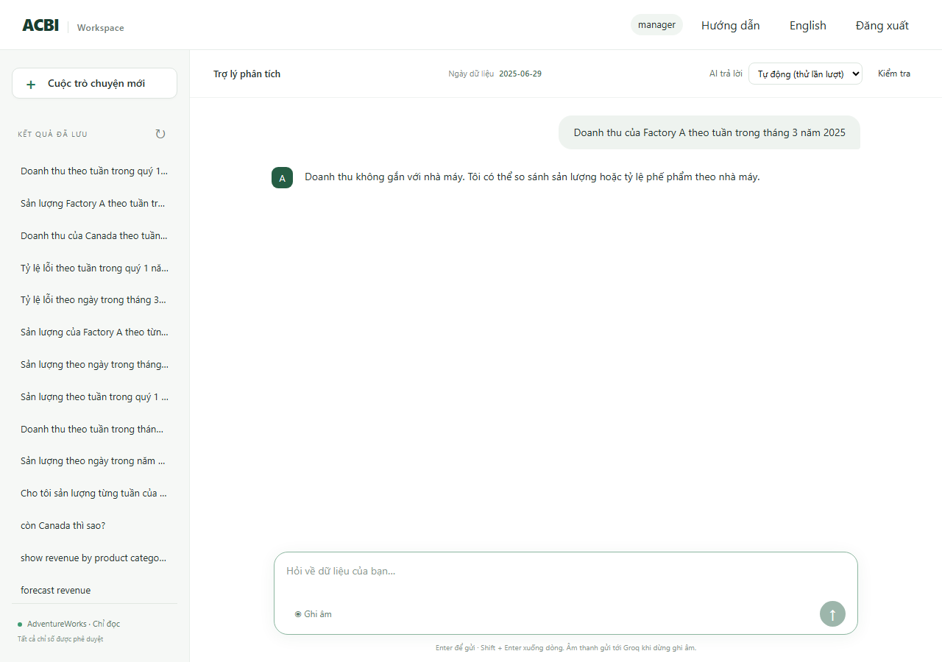
R14 | RAG Text-to-SQL | Câu hỏi: Sản lượng theo tuần trong năm 2030 | Tài khoản manager, ngôn ngữ vi, hội thoại mới | 1. Gửi câu hỏi lượt 1 và đọc phản hồi | 1. Sản lượng theo tuần trong năm 2030 | Lượt 1: Trạng thái cho phép: no_data | Lượt 1: [no_data] Không có dữ liệu sản lượng từ 01/01/2030 đến 31/12/2030. (số dòng 0, biểu đồ không) | Passed | Passed | Kịch bản tự động (scripts/verify_*.py) | 2026-10-14 | (kiểm tra trạng thái và nội dung, không có số để đối chiếu) | 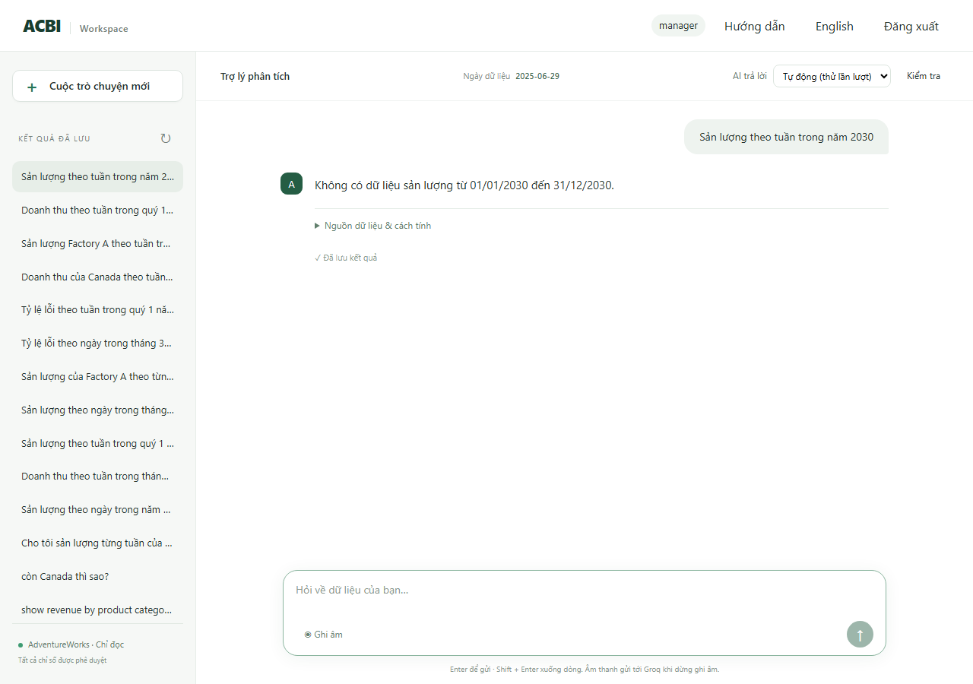
R15 | RAG Text-to-SQL | Câu hỏi: Weekly revenue in Q4 2024 | Tài khoản manager, ngôn ngữ vi, hội thoại mới | 1. Gửi câu hỏi lượt 1 và đọc phản hồi 2. Chạy SQL độc lập trên kho dữ liệu (tài khoản chỉ đọc) và so với câu trả lời | 1. Weekly revenue in Q4 2024 | Lượt 1: Trạng thái cho phép: ok | Lượt 1: [ok] Doanh thu từ 01/10/2024 đến 31/12/2024: 14 nhóm. Cao nhất là 28/10/2024 (3.902.665,18), thấp nhất là 30/09/2024 (216.491,31). Từ 30/09/2024 đến 30/12/2024, doanh thu tăng 1198,5%. (số dòng 14, biểu đồ line) | Passed | Passed | Kịch bản tự động (scripts/verify_*.py) | 2026-10-14 | SQL kho dữ liệu: SELECT date_trunc('week',h.orderdate)::date,SUM(h.subtotal) FROM sales.salesorderheader h JOIN sales.salesterritory t ON t.territoryid=h.territoryid WHERE h.orderdate>=%s AND h.orderdate<%s AND (%s::text IS NULL OR t.name=%s) GROUP BY 1 | tham số: 2024-10-01, 2025-01-01, None, None | kết quả: 14 dòng, đầu: [['2024-09-30', '216491.3100'], ['2024-10-14', '285895.4500'], ['2024-12-16', '311406.5100'], ['2024-10-21', '326413.3400']] Đối chiếu độc lập (chính): KHỚP 14/14 giá trị. SQL: SELECT date_trunc('week',h.orderdate)::date,SUM(h.subtotal) FROM sales.salesorderheader h JOIN sales.salesterritory t ON t.territoryid=h.territoryid WHERE h.orderdate>=%s AND h.orderdate<%s GROUP BY date_trunc('week',h.orderdate)::date | tham số: 2024-10-01, 2025-01-01 | 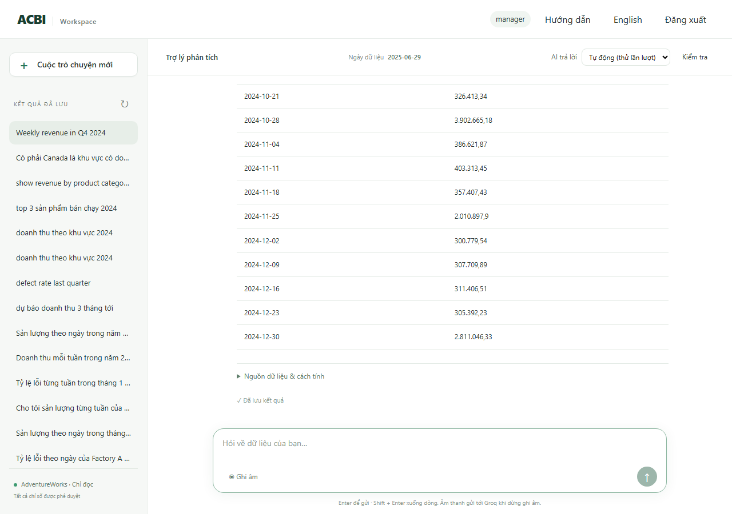
R16 | RAG Text-to-SQL | Câu hỏi: Doanh thu theo tuần của Australia trong quý 4 năm 2024 | Tài khoản manager, ngôn ngữ vi, hội thoại mới | 1. Gửi câu hỏi lượt 1 và đọc phản hồi 2. Chạy SQL độc lập trên kho dữ liệu (tài khoản chỉ đọc) và so với câu trả lời | 1. Doanh thu theo tuần của Australia trong quý 4 năm 2024 | Lượt 1: Trạng thái cho phép: ok | Lượt 1: [ok] Doanh thu (Australia) từ 01/10/2024 đến 31/12/2024: 14 nhóm. Cao nhất là 28/10/2024 (298.574,48), thấp nhất là 02/12/2024 (65.381,79). Từ 30/09/2024 đến 30/12/2024, doanh thu tăng 50,2%. (số dòng 14, biểu đồ line) | Passed | Blocked | Kịch bản tự động (scripts/verify_*.py) | 2026-10-14 | SQL kho dữ liệu: SELECT date_trunc('week',h.orderdate)::date,SUM(h.subtotal) FROM sales.salesorderheader h JOIN sales.salesterritory t ON t.territoryid=h.territoryid WHERE h.orderdate>=%s AND h.orderdate<%s AND (%s::text IS NULL OR t.name=%s) GROUP BY 1 | tham số: 2024-10-01, 2025-01-01, Australia, Australia | kết quả: 14 dòng, đầu: [['2024-12-09', '116382.3300'], ['2024-12-30', '103857.6600'], ['2024-09-30', '69162.7600'], ['2024-10-14', '87491.9500']] Đối chiếu độc lập (chính): KHỚP 14/14 giá trị. SQL: SELECT date_trunc('week',h.orderdate)::date,SUM(h.subtotal) FROM sales.salesorderheader h JOIN sales.salesterritory t ON t.territoryid=h.territoryid WHERE h.orderdate>=%s AND h.orderdate<%s AND t.name = ANY(%s) GROUP BY date_trunc('week',h.orderdate)::date | tham số: 2024-10-01, 2025-01-01, ['Australia'] Lần chạy đầu báo AI bận (quota); chạy lại đến khi không còn báo bận. | 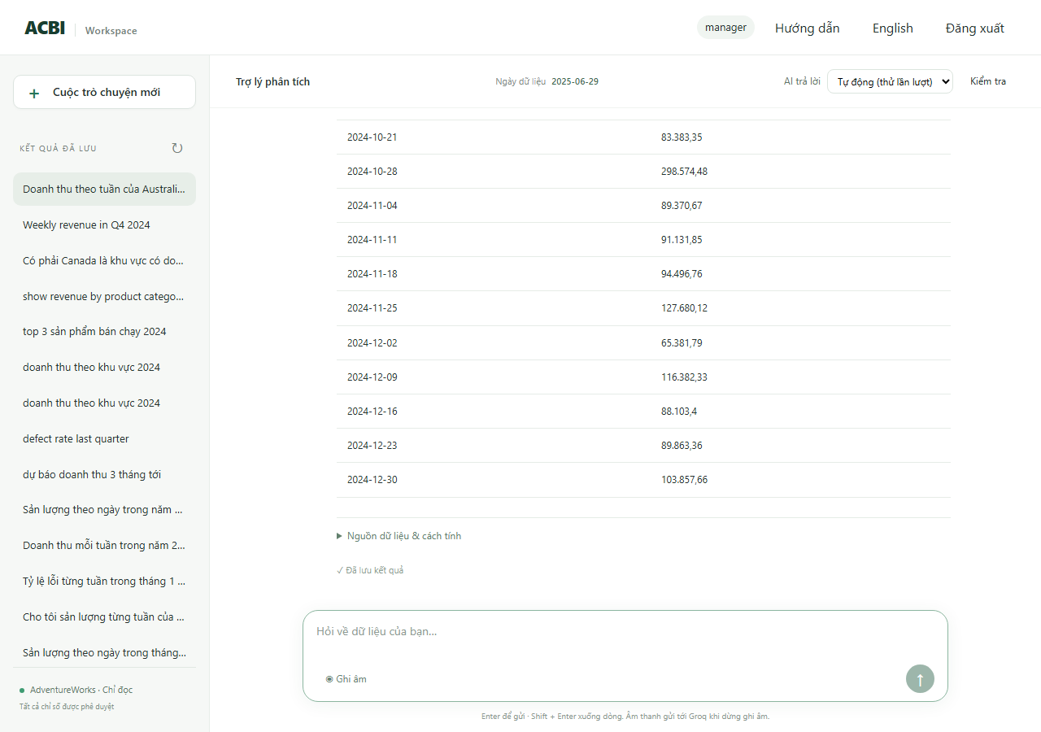
R17 | RAG Text-to-SQL | Câu hỏi: Tỷ lệ lỗi theo ngày của Factory A trong tháng 3 năm 2025 | Tài khoản manager, ngôn ngữ vi, hội thoại mới | 1. Gửi câu hỏi lượt 1 và đọc phản hồi 2. Chạy SQL độc lập trên kho dữ liệu (tài khoản chỉ đọc) và so với câu trả lời | 1. Tỷ lệ lỗi theo ngày của Factory A trong tháng 3 năm 2025 | Lượt 1: Trạng thái cho phép: ok | Lượt 1: [ok] Tỷ lệ phế phẩm (Factory A) từ 01/03/2025 đến 31/03/2025: 21 nhóm. Cao nhất là 19/03/2025 (0,3%), thấp nhất là 31/03/2025 (0,0%). (số dòng 21, biểu đồ line) | Passed | Blocked | Kịch bản tự động (scripts/verify_*.py) | 2026-10-14 | SQL kho dữ liệu: SELECT w.enddate::date,SUM(w.scrappedqty)::numeric/NULLIF(SUM(w.orderqty),0) FROM production.workorder w WHERE w.enddate>=%s AND w.enddate<%s AND w.workorderid IN (SELECT terminal.workorderid FROM (SELECT DISTINCT ON (workorderid) workorderid,locationid FROM production.workorderrouting ORDER BY workorderid,operationsequence DESC,locationid) terminal JOIN acbi_demo.location_factory lf USING(locatio | tham số: 2025-03-01, 2025-04-01 | kết quả: 21 dòng, đầu: [['2025-03-01', '0E-20'], ['2025-03-03', '0E-20'], ['2025-03-04', '0E-20'], ['2025-03-05', '0E-20']] Đối chiếu độc lập (chính): KHỚP 21/21 giá trị. SQL: WITH terminal AS (SELECT DISTINCT ON (workorderid) workorderid,locationid FROM production.workorderrouting ORDER BY workorderid,operationsequence DESC,locationid),fact AS (SELECT w.*,f.factory_id AS fid,COALESCE(f.name,'Unassigned') AS fname FROM production.workorder w LEFT JOIN terminal t ON t.workorderid=w.workorderid LEFT JOIN acbi_demo.location_factory lf ON lf.locationid=t.locationid LEFT JOIN acbi_demo.factory f ON f.factory_id=lf.factory_id) SELECT enddate::date,SUM(scrappedqty)::numeric/NULLIF(SUM(orderqty),0) FROM fact WHERE enddate>=%s AND enddate<%s AND fid=%s GROUP BY enddate::date | tham số: 2025-03-01, 2025-04-01, 1 Lần chạy đầu báo AI bận (quota); chạy lại đến khi không còn báo bận. | 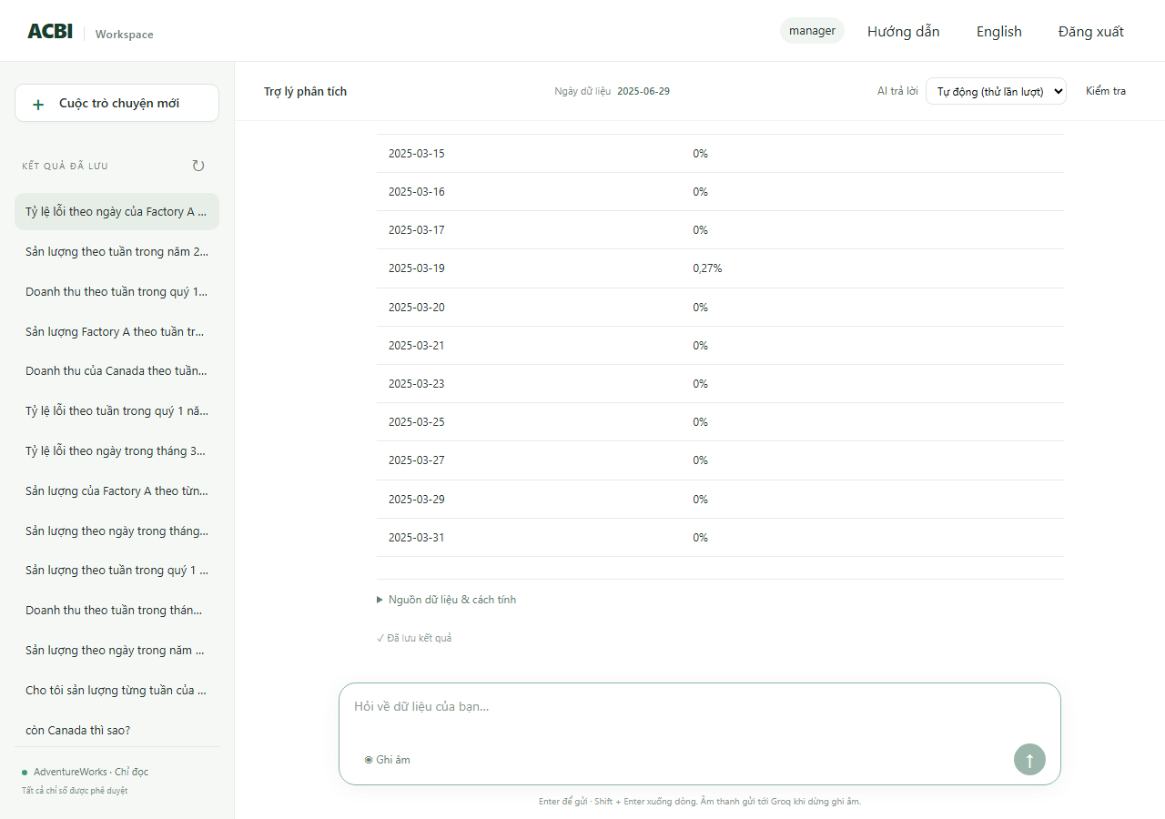
R18 | RAG Text-to-SQL | Câu hỏi: Sản lượng theo ngày trong tháng 12 năm 2024 | Tài khoản manager, ngôn ngữ vi, hội thoại mới | 1. Gửi câu hỏi lượt 1 và đọc phản hồi 2. Chạy SQL độc lập trên kho dữ liệu (tài khoản chỉ đọc) và so với câu trả lời | 1. Sản lượng theo ngày trong tháng 12 năm 2024 | Lượt 1: Trạng thái cho phép: ok | Lượt 1: [ok] Sản lượng từ 01/12/2024 đến 31/12/2024: 31 nhóm. Cao nhất là 12/12/2024 (63.073,00), thấp nhất là 29/12/2024 (689,00). Từ 01/12/2024 đến 31/12/2024, sản lượng tăng 40,3%. (số dòng 31, biểu đồ line) | Passed | Blocked | Kịch bản tự động (scripts/verify_*.py) | 2026-10-14 | SQL kho dữ liệu: SELECT w.enddate::date,SUM(w.orderqty-w.scrappedqty) FROM production.workorder w WHERE w.enddate>=%s AND w.enddate<%s GROUP BY 1 | tham số: 2024-12-01, 2025-01-01 | kết quả: 31 dòng, đầu: [['2024-12-26', '1623'], ['2024-12-14', '1382'], ['2024-12-03', '1435'], ['2024-12-13', '722']] Đối chiếu độc lập (chính): KHỚP 31/31 giá trị. SQL: WITH terminal AS (SELECT DISTINCT ON (workorderid) workorderid,locationid FROM production.workorderrouting ORDER BY workorderid,operationsequence DESC,locationid),fact AS (SELECT w.*,f.factory_id AS fid,COALESCE(f.name,'Unassigned') AS fname FROM production.workorder w LEFT JOIN terminal t ON t.workorderid=w.workorderid LEFT JOIN acbi_demo.location_factory lf ON lf.locationid=t.locationid LEFT JOIN acbi_demo.factory f ON f.factory_id=lf.factory_id) SELECT enddate::date,SUM(orderqty-scrappedqty) FROM fact WHERE enddate>=%s AND enddate<%s GROUP BY enddate::date | tham số: 2024-12-01, 2025-01-01 Lần chạy đầu báo AI bận (quota); chạy lại đến khi không còn báo bận. | 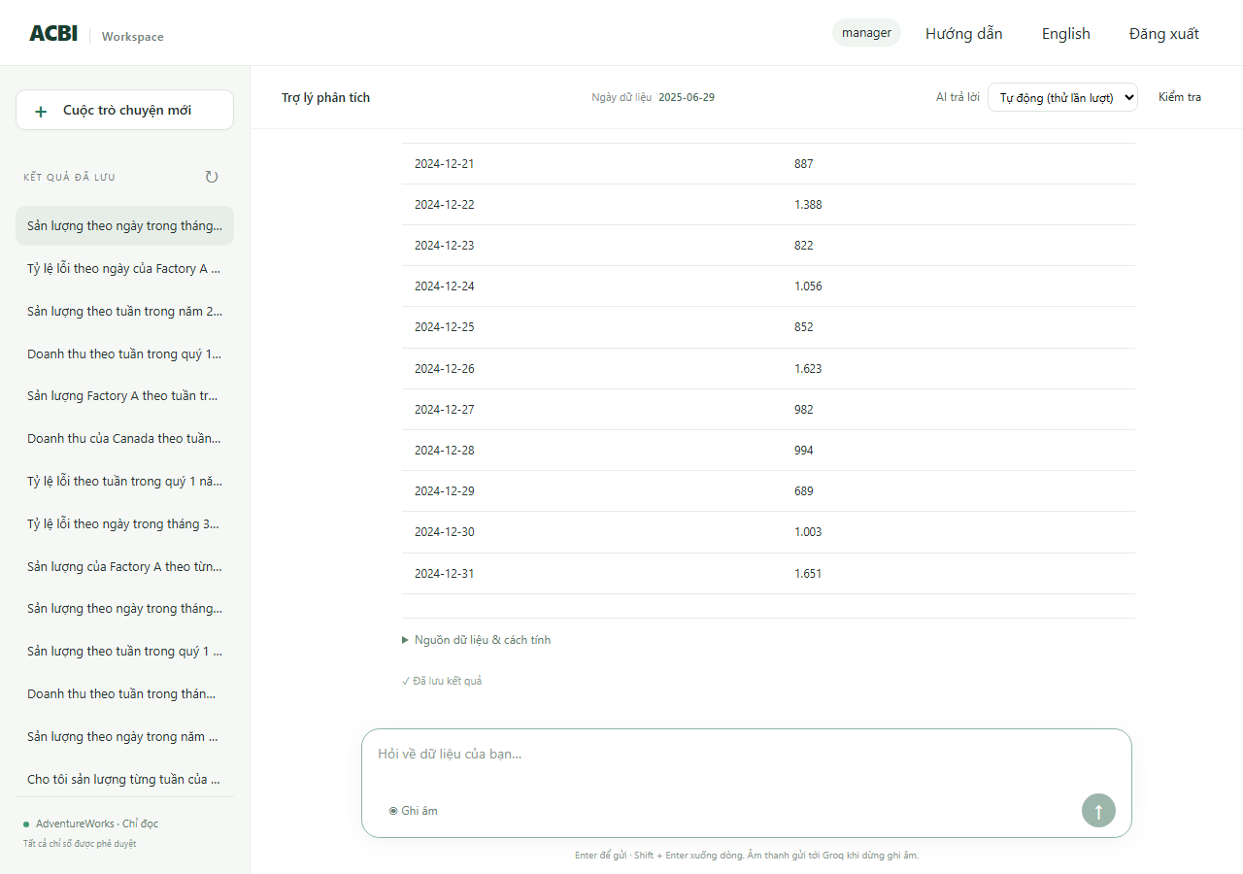
R19 | RAG Text-to-SQL | Câu hỏi: Cho tôi sản lượng từng tuần của quý 2 năm 2024 | Tài khoản manager, ngôn ngữ vi, hội thoại mới | 1. Gửi câu hỏi lượt 1 và đọc phản hồi 2. Chạy SQL độc lập trên kho dữ liệu (tài khoản chỉ đọc) và so với câu trả lời | 1. Cho tôi sản lượng từng tuần của quý 2 năm 2024 | Lượt 1: Trạng thái cho phép: ok | Lượt 1: [ok] Sản lượng từ 01/04/2024 đến 30/06/2024: 13 nhóm. Cao nhất là 08/04/2024 (116.669,00), thấp nhất là 22/04/2024 (2.529,00). Từ 01/04/2024 đến 24/06/2024, sản lượng tăng 51,3%. (số dòng 13, biểu đồ line) | Passed | Blocked | Kịch bản tự động (scripts/verify_*.py) | 2026-10-14 | SQL kho dữ liệu: SELECT date_trunc('week',w.enddate)::date,SUM(w.orderqty-w.scrappedqty) FROM production.workorder w WHERE w.enddate>=%s AND w.enddate<%s GROUP BY 1 | tham số: 2024-04-01, 2024-07-01 | kết quả: 13 dòng, đầu: [['2024-06-24', '4582'], ['2024-05-27', '2846'], ['2024-05-20', '3306'], ['2024-04-29', '3072']] Đối chiếu độc lập (chính): KHỚP 13/13 giá trị. SQL: WITH terminal AS (SELECT DISTINCT ON (workorderid) workorderid,locationid FROM production.workorderrouting ORDER BY workorderid,operationsequence DESC,locationid),fact AS (SELECT w.*,f.factory_id AS fid,COALESCE(f.name,'Unassigned') AS fname FROM production.workorder w LEFT JOIN terminal t ON t.workorderid=w.workorderid LEFT JOIN acbi_demo.location_factory lf ON lf.locationid=t.locationid LEFT JOIN acbi_demo.factory f ON f.factory_id=lf.factory_id) SELECT date_trunc('week',enddate)::date,SUM(orderqty-scrappedqty) FROM fact WHERE enddate>=%s AND enddate<%s GROUP BY date_trunc('week',enddate)::d | tham số: 2024-04-01, 2024-07-01 Lần chạy đầu báo AI bận (quota); chạy lại đến khi không còn báo bận. | 
R20 | RAG Text-to-SQL | Câu hỏi: Tỷ lệ lỗi từng tuần trong tháng 1 năm 2025 | Tài khoản manager, ngôn ngữ vi, hội thoại mới | 1. Gửi câu hỏi lượt 1 và đọc phản hồi 2. Chạy SQL độc lập trên kho dữ liệu (tài khoản chỉ đọc) và so với câu trả lời | 1. Tỷ lệ lỗi từng tuần trong tháng 1 năm 2025 | Lượt 1: Trạng thái cho phép: ok | Lượt 1: [ok] Tỷ lệ phế phẩm từ 01/01/2025 đến 31/01/2025: 5 nhóm. Cao nhất là 13/01/2025 (0,3%), thấp nhất là 30/12/2024 (0,0%). (số dòng 5, biểu đồ line) | Passed | Passed | Kịch bản tự động (scripts/verify_*.py) | 2026-10-14 | SQL kho dữ liệu: SELECT date_trunc('week',w.enddate)::date,SUM(w.scrappedqty)::numeric/NULLIF(SUM(w.orderqty),0) FROM production.workorder w WHERE w.enddate>=%s AND w.enddate<%s GROUP BY 1 | tham số: 2025-01-01, 2025-02-01 | kết quả: 5 dòng, đầu: [['2025-01-20', '0.00239062873535739900'], ['2024-12-30', '0E-20'], ['2025-01-13', '0.00255402258557227634'], ['2025-01-27', '0.00075769055917563267']] Đối chiếu độc lập (chính): KHỚP 5/5 giá trị. SQL: WITH terminal AS (SELECT DISTINCT ON (workorderid) workorderid,locationid FROM production.workorderrouting ORDER BY workorderid,operationsequence DESC,locationid),fact AS (SELECT w.*,f.factory_id AS fid,COALESCE(f.name,'Unassigned') AS fname FROM production.workorder w LEFT JOIN terminal t ON t.workorderid=w.workorderid LEFT JOIN acbi_demo.location_factory lf ON lf.locationid=t.locationid LEFT JOIN acbi_demo.factory f ON f.factory_id=lf.factory_id) SELECT date_trunc('week',enddate)::date,SUM(scrappedqty)::numeric/NULLIF(SUM(orderqty),0) FROM fact WHERE enddate>=%s AND enddate<%s GROUP BY date_ | tham số: 2025-01-01, 2025-02-01 | 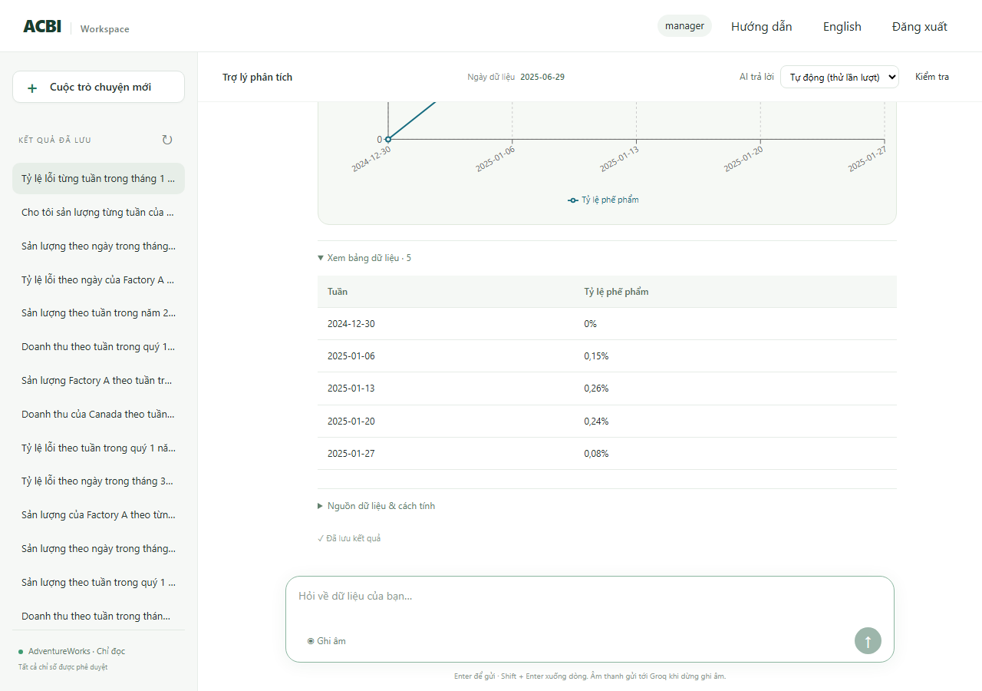
R21 | RAG Text-to-SQL | Câu hỏi: Doanh thu mỗi tuần trong năm 2024 | Tài khoản manager, ngôn ngữ vi, hội thoại mới | 1. Gửi câu hỏi lượt 1 và đọc phản hồi 2. Chạy SQL độc lập trên kho dữ liệu (tài khoản chỉ đọc) và so với câu trả lời | 1. Doanh thu mỗi tuần trong năm 2024 | Lượt 1: Trạng thái cho phép: ok | Lượt 1: [ok] Doanh thu từ 01/01/2024 đến 31/12/2024: 53 nhóm. Cao nhất là 24/06/2024 (4.402.982,44), thấp nhất là 19/02/2024 (87.701,10). Từ 01/01/2024 đến 30/12/2024, doanh thu tăng 1992,1%. (số dòng 53, biểu đồ line) | Passed | Passed | Kịch bản tự động (scripts/verify_*.py) | 2026-10-14 | SQL kho dữ liệu: SELECT date_trunc('week',h.orderdate)::date,SUM(h.subtotal) FROM sales.salesorderheader h JOIN sales.salesterritory t ON t.territoryid=h.territoryid WHERE h.orderdate>=%s AND h.orderdate<%s AND (%s::text IS NULL OR t.name=%s) GROUP BY 1 | tham số: 2024-01-01, 2025-01-01, None, None | kết quả: 53 dòng, đầu: [['2024-07-01', '217892.7600'], ['2024-06-24', '4402982.4419'], ['2024-05-27', '2856860.1574'], ['2024-01-15', '135849.6035']] Đối chiếu độc lập (chính): KHỚP 53/53 giá trị. SQL: SELECT date_trunc('week',h.orderdate)::date,SUM(h.subtotal) FROM sales.salesorderheader h JOIN sales.salesterritory t ON t.territoryid=h.territoryid WHERE h.orderdate>=%s AND h.orderdate<%s GROUP BY date_trunc('week',h.orderdate)::date | tham số: 2024-01-01, 2025-01-01 | 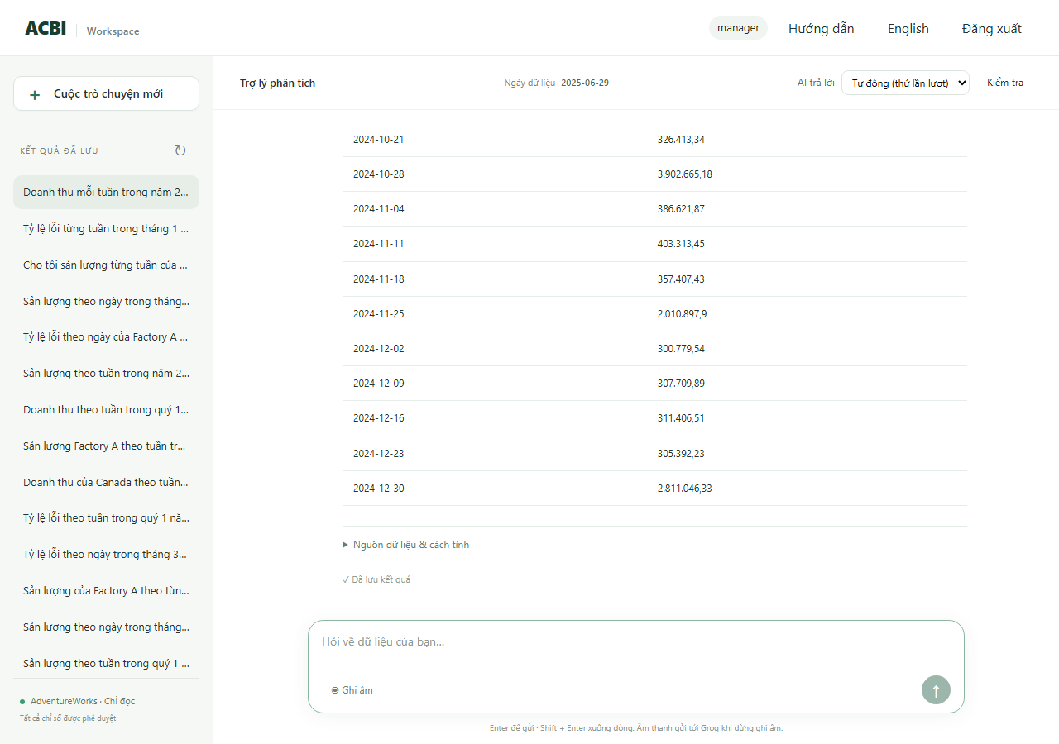
R22 | RAG Text-to-SQL | Câu hỏi: Sản lượng theo ngày trong năm 2024 | Tài khoản manager, ngôn ngữ vi, hội thoại mới | 1. Gửi câu hỏi lượt 1 và đọc phản hồi 2. Chạy SQL độc lập trên kho dữ liệu (tài khoản chỉ đọc) và so với câu trả lời | 1. Sản lượng theo ngày trong năm 2024 | Lượt 1: Trạng thái cho phép: ok | Lượt 1: [ok] Sản lượng từ 01/01/2024 đến 31/12/2024: 366 nhóm. Cao nhất là 12/07/2024 (166.173,00), thấp nhất là 28/04/2024 (66,00). Từ 01/01/2024 đến 31/12/2024, sản lượng tăng 354,8%. (số dòng 366, biểu đồ line) | Passed | Passed | Kịch bản tự động (scripts/verify_*.py) | 2026-10-14 | SQL kho dữ liệu: SELECT w.enddate::date,SUM(w.orderqty-w.scrappedqty) FROM production.workorder w WHERE w.enddate>=%s AND w.enddate<%s GROUP BY 1 | tham số: 2024-01-01, 2025-01-01 | kết quả: 366 dòng, đầu: [['2024-07-01', '295'], ['2024-04-28', '66'], ['2024-08-02', '482'], ['2024-02-15', '196']] Đối chiếu độc lập (chính): KHỚP 366/366 giá trị. SQL: WITH terminal AS (SELECT DISTINCT ON (workorderid) workorderid,locationid FROM production.workorderrouting ORDER BY workorderid,operationsequence DESC,locationid),fact AS (SELECT w.*,f.factory_id AS fid,COALESCE(f.name,'Unassigned') AS fname FROM production.workorder w LEFT JOIN terminal t ON t.workorderid=w.workorderid LEFT JOIN acbi_demo.location_factory lf ON lf.locationid=t.locationid LEFT JOIN acbi_demo.factory f ON f.factory_id=lf.factory_id) SELECT enddate::date,SUM(orderqty-scrappedqty) FROM fact WHERE enddate>=%s AND enddate<%s GROUP BY enddate::date | tham số: 2024-01-01, 2025-01-01 | 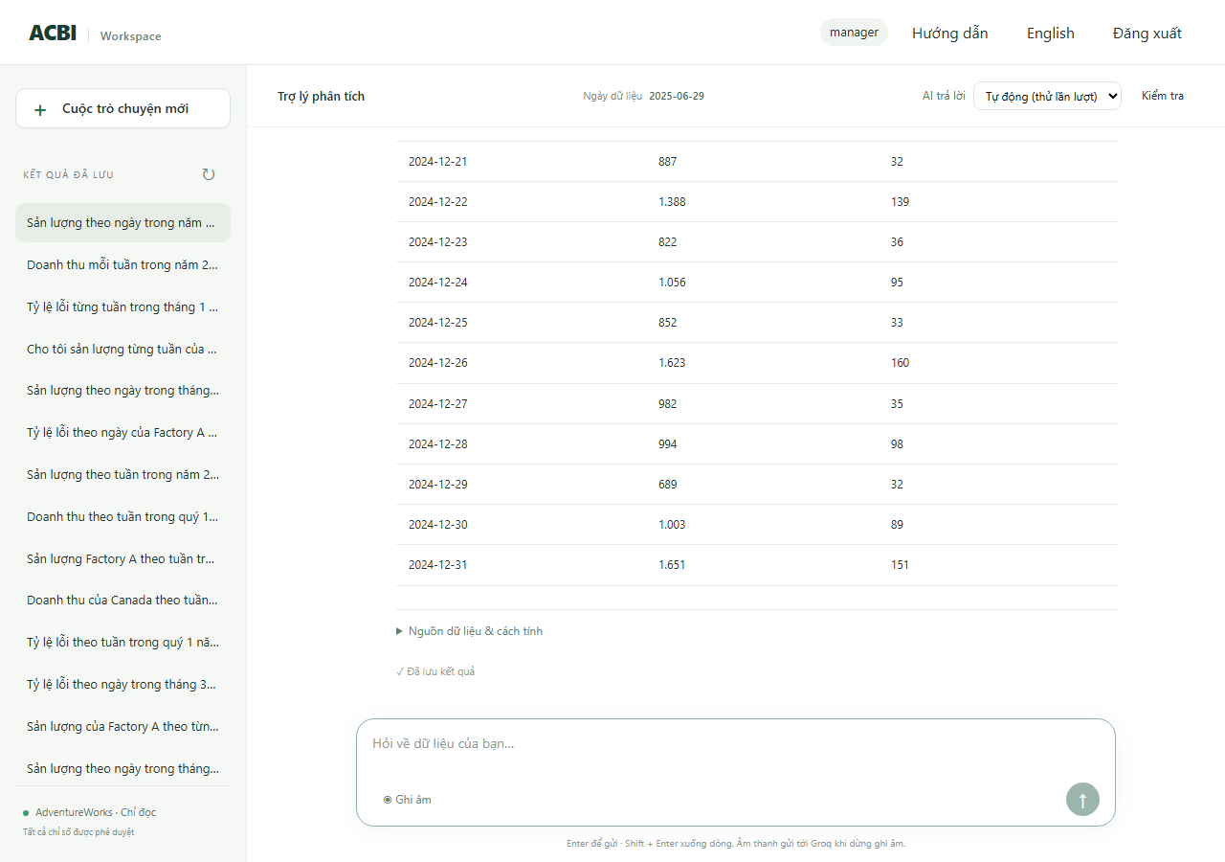
R23 | RAG Text-to-SQL | Câu hỏi: Tỷ lệ lỗi theo tuần trong quý 1 năm 2025 | Tài khoản production_a, ngôn ngữ vi, hội thoại mới | 1. Gửi câu hỏi lượt 1 và đọc phản hồi 2. Chạy SQL độc lập trên kho dữ liệu (tài khoản chỉ đọc) và so với câu trả lời | 1. Tỷ lệ lỗi theo tuần trong quý 1 năm 2025 | Lượt 1: Trạng thái cho phép: ok | Lượt 1: [ok] Tỷ lệ phế phẩm từ 01/01/2025 đến 31/03/2025: 14 nhóm. Cao nhất là 10/02/2025 (0,3%), thấp nhất là 31/03/2025 (0,0%). (số dòng 14, biểu đồ line) | Passed | Passed | Kịch bản tự động (scripts/verify_*.py) | 2026-10-14 | SQL kho dữ liệu: SELECT date_trunc('week',w.enddate)::date,SUM(w.scrappedqty)::numeric/NULLIF(SUM(w.orderqty),0) FROM production.workorder w WHERE w.enddate>=%s AND w.enddate<%s AND w.workorderid IN (SELECT terminal.workorderid FROM (SELECT DISTINCT ON (workorderid) workorderid,locationid FROM production.workorderrouting ORDER BY workorderid,operationsequence DESC,locationid) terminal JOIN acbi_demo.location_facto | tham số: 2025-01-01, 2025-04-01 | kết quả: 14 dòng, đầu: [['2024-12-30', '0E-20'], ['2025-01-06', '0E-20'], ['2025-01-13', '0.00317436323785050261'], ['2025-01-20', '0E-20']] Đối chiếu độc lập (chính): KHỚP 14/14 giá trị. SQL: WITH terminal AS (SELECT DISTINCT ON (workorderid) workorderid,locationid FROM production.workorderrouting ORDER BY workorderid,operationsequence DESC,locationid),fact AS (SELECT w.*,f.factory_id AS fid,COALESCE(f.name,'Unassigned') AS fname FROM production.workorder w LEFT JOIN terminal t ON t.workorderid=w.workorderid LEFT JOIN acbi_demo.location_factory lf ON lf.locationid=t.locationid LEFT JOIN acbi_demo.factory f ON f.factory_id=lf.factory_id) SELECT date_trunc('week',enddate)::date,SUM(scrappedqty)::numeric/NULLIF(SUM(orderqty),0) FROM fact WHERE enddate>=%s AND enddate<%s AND fid=%s GRO | tham số: 2025-01-01, 2025-04-01, 1 | 
R24 | RAG Text-to-SQL | Câu hỏi: Sản lượng Factory A theo tuần trong tháng 6 năm 2025 | Tài khoản manager, ngôn ngữ vi, hội thoại mới | 1. Gửi câu hỏi lượt 1 và đọc phản hồi 2. Chạy SQL độc lập trên kho dữ liệu (tài khoản chỉ đọc) và so với câu trả lời | 1. Sản lượng Factory A theo tuần trong tháng 6 năm 2025 | Lượt 1: Trạng thái cho phép: ok | Lượt 1: [ok] Sản lượng (Factory A) từ 01/06/2025 đến 30/06/2025: 3 nhóm. Cao nhất là 02/06/2025 (3.069,00), thấp nhất là 16/06/2025 (738,00). Từ 02/06/2025 đến 16/06/2025, sản lượng giảm 76,0%. (số dòng 3, biểu đồ bar) | Passed | Passed | Kịch bản tự động (scripts/verify_*.py) | 2026-10-14 | SQL kho dữ liệu: SELECT date_trunc('week',w.enddate)::date,SUM(w.orderqty-w.scrappedqty) FROM production.workorder w WHERE w.enddate>=%s AND w.enddate<%s AND w.workorderid IN (SELECT terminal.workorderid FROM (SELECT DISTINCT ON (workorderid) workorderid,locationid FROM production.workorderrouting ORDER BY workorderid,operationsequence DESC,locationid) terminal JOIN acbi_demo.location_factory lf USING(locationid) | tham số: 2025-06-01, 2025-06-30 | kết quả: 3 dòng, đầu: [['2025-06-02', '3069'], ['2025-06-09', '1952'], ['2025-06-16', '738']] Đối chiếu độc lập (chính): KHỚP 3/3 giá trị. SQL: WITH terminal AS (SELECT DISTINCT ON (workorderid) workorderid,locationid FROM production.workorderrouting ORDER BY workorderid,operationsequence DESC,locationid),fact AS (SELECT w.*,f.factory_id AS fid,COALESCE(f.name,'Unassigned') AS fname FROM production.workorder w LEFT JOIN terminal t ON t.workorderid=w.workorderid LEFT JOIN acbi_demo.location_factory lf ON lf.locationid=t.locationid LEFT JOIN acbi_demo.factory f ON f.factory_id=lf.factory_id) SELECT date_trunc('week',enddate)::date,SUM(orderqty-scrappedqty) FROM fact WHERE enddate>=%s AND enddate<%s AND fid=%s GROUP BY date_trunc('week', | tham số: 2025-06-01, 2025-07-01, 1 | 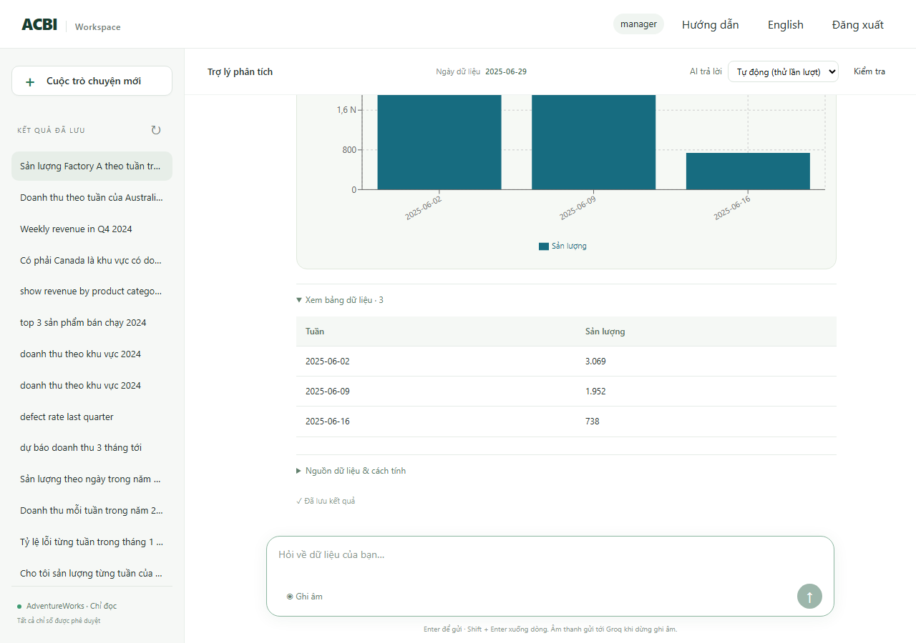

Cách đọc các cột
Test Case ID |  |  | Mã của ca kiểm thử (ví dụ R01, H12, M3). Dùng mã này để tìm lại ca trong kịch bản chạy và trong báo cáo.
Test Suite |  |  | Nhóm (bộ) kiểm thử mà ca thuộc về.
Tiêu đề (Title) |  |  | Tên ngắn của ca: câu hỏi chính được đem ra thử.
Điều kiện tiên quyết (Pre-conditions) |  |  | Cần có gì trước khi chạy: đăng nhập bằng vai trò nào, ngôn ngữ nào, hội thoại mới hay nhiều lượt trong cùng một hội thoại.
Các bước (Test Steps) |  |  | Việc đã làm, theo thứ tự: gửi từng câu hỏi, rồi (nếu có) chạy một câu SQL độc lập trên kho dữ liệu để đối chiếu số.
Dữ liệu kiểm thử (Test Data) |  |  | Nguyên văn các câu hỏi đã gửi cho hệ thống.
Kết quả mong đợi (Expected Result) |  |  | Điều hệ thống phải làm để ca được coi là đạt: trạng thái cho phép (ok = có số liệu, needs_clarification = hỏi lại, denied = từ chối, no_data = không có dữ liệu), số dòng, loại biểu đồ, cụm chữ phải có hoặc không được có, và số có khớp kho dữ liệu hay không.
Kết quả thực tế (Actual Result) |  |  | Điều hệ thống đã trả về: trạng thái, câu trả lời nguyên văn (cắt ngắn), số dòng của bảng và loại biểu đồ.
Trạng thái (Status) |  |  | Passed = đạt mọi yêu cầu. Failed = có yêu cầu sai. Blocked = không chạy được vì dịch vụ AI báo bận (hết hạn mức), không phải lỗi của hệ thống. Not Run = chưa chạy.
Lần chạy đầu (First run) |  |  | Kết quả ở lần chạy đầu tiên. Ca báo Blocked ở lần đầu được chạy lại cho đến khi không còn báo bận, nên cột Trạng thái là kết quả cuối còn cột này giữ dấu vết lần đầu.
Người thực hiện / Ngày |  |  | Ai hoặc cái gì chạy ca (kịch bản tự động) và chạy ngày nào.
Ghi chú và bằng chứng (Comments) |  |  | Bằng chứng cho kết quả: câu SQL độc lập chạy trên kho dữ liệu, tham số và kết quả của nó (để so với con số trong câu trả lời). Với tin nhắn nhiều yêu cầu: kết quả từng phần.
Ảnh trình duyệt (Screenshot) |  |  | Ảnh chụp trang web thật sau khi hỏi đúng câu này (chỉ sheet RAG).

